AMIの作成・削除
①AMIの作成

・「createAmi」Lambda関数の作成。

・「キー:Env、値:backup」のEC2インスタンスのAMIが作成される。

・CloudWatchのルールでCRONを作成して、「createAmi」Lambda関数を実行させる → AMIが自動作成されたことを確認できた。

②AMIの削除

・「deleteAmi」Lambda関数の作成。

・各AMIが削除される。
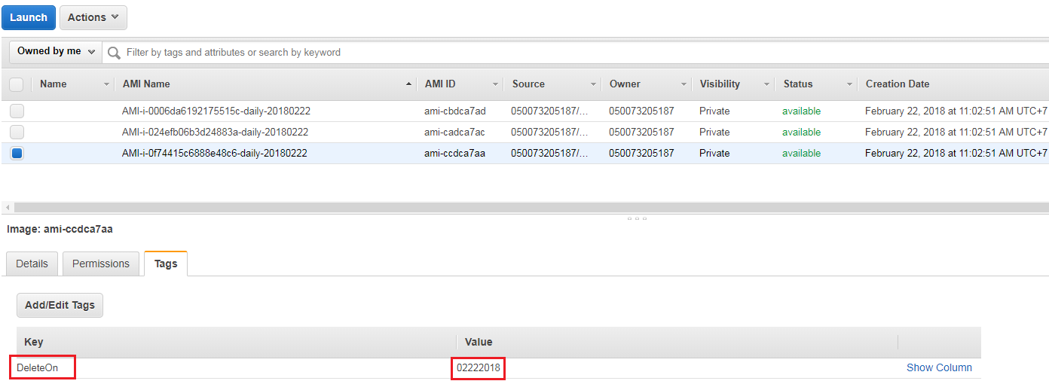

・CloudWatchのルールでCRONを作成して、「deleteAmi」Lambda関数を実行させる → CloudWatchでログを確認する。
→Log GroupsにおいてはAMI削除に成功したというログか確認できた。
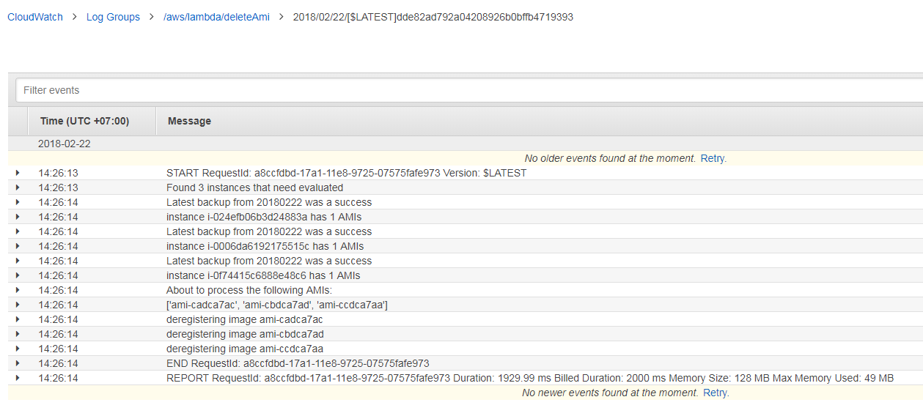

・AMIタグをチェックするとAMIが既に削除されたことを確認できた。

